Sheet1
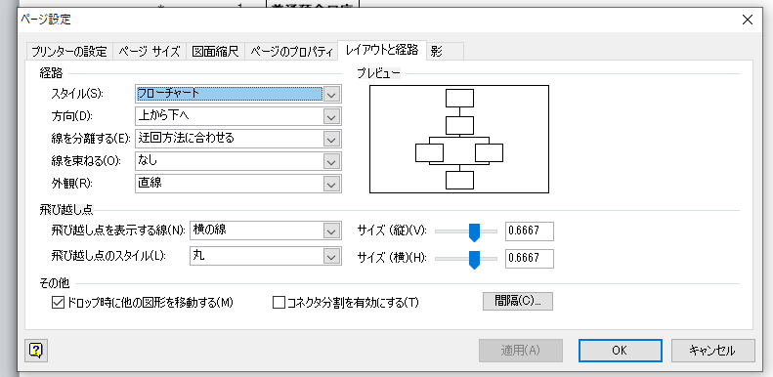
デザインタブ →
ページ設定グループ →
レイアウトと経路 →
ドロップ時に他の図形を移動する → オフにする

